关系图
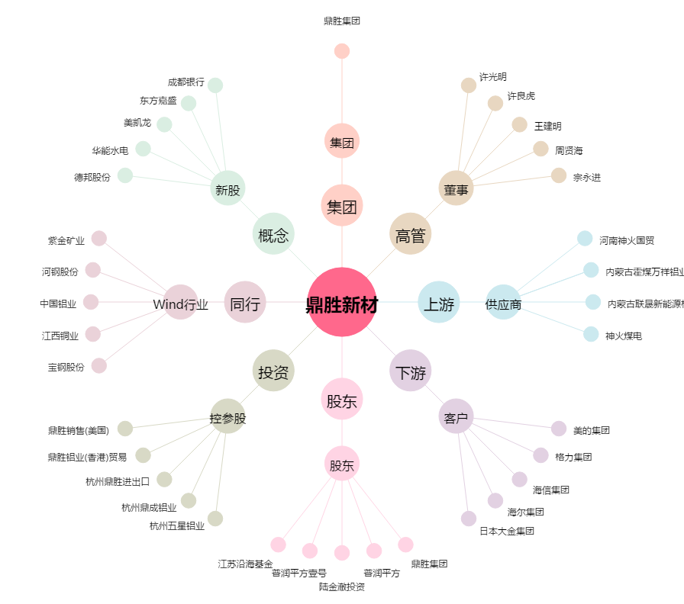
鼎胜新材[603876.SH] - 关系概览图

